集計表
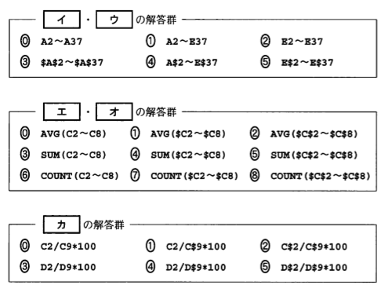
日付 | 曜日 | 1日の売上数 | 1日の売上高 | 売上高比率（％）
1日 | 日 | 44 | 30000 | 22.01027146
2日 | 月 | 6 | 3600 | 2.64123258
3日 | 火 | 15 | 9850 | 7.22670580
4日 | 水 | 106 | 13250 | 9.72120323
5日 | 木 | 175 | 16350 | 11.99559795
6日 | 金 | 57 | 28350 | 20.79970653
7日 | 土 | 54 | 34900 | 25.60528247
合計 |  | 457 | 136300
平均 |  | 114.25 | 34075
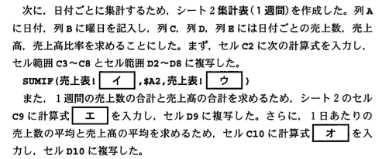

改良版売上表
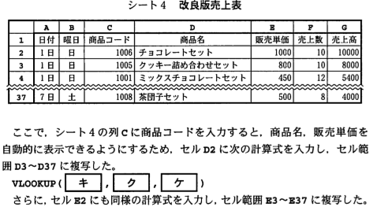
日付 | 曜日 | 商品コード | 商品名 | 販売単価 | 売上数 | 売上高
1日 | 日 | 1006 | チョコレートセット | 1000 | 10 | 10000
1日 | 日 | 1005 | クッキー詰め合わせ | 800 | 10 | 8000
1日 | 日 | 1001 | ミックスチョコレートセット | 450 | 12 | 5400
1日 | 日 | 1004 | お団子セット | 550 | 12 | 6600
2日 | 月 | 1005 | クッキー詰め合わせ | 800 | 6 | 4800
2日 | 月 | 1006 | チョコレートセット | 1000 | 5 | 5000
3日 | 火 | 1007 | どら焼きセット | 600 | 7 | 4200
3日 | 火 | 1008 | 茶団子セット | 500 | 3 | 1500
4日 | 水 | 1009 | どら焼き（単品） | 100 | 20 | 2000
4日 | 水 | 1010 | クッキー（単品） | 30 | 15 | 450
4日 | 水 | 1011 | ようかん（単品） | 70 | 60 | 4200
4日 | 水 | 1009 | どら焼き（単品） | 100 | 11 | 1100
5日 | 木 | 1008 | 茶団子セット | 500 | 15 | 7500
5日 | 木 | 1009 | どら焼き（単品） | 100 | 30 | 3000
5日 | 木 | 1010 | クッキー（単品） | 30 | 100 | 3000
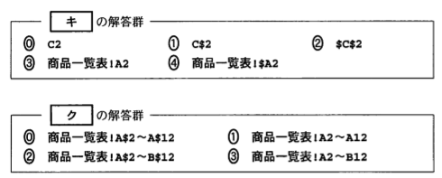
5日 | 木 | 1011 | ようかん（単品） | 70 | 30 | 2100
6日 | 金 | 1001 | ミックスチョコレートセット | 450 | 15 | 6750
6日 | 金 | 1002 | スペシャルクッキーセット | 750 | 20 | 15000
6日 | 金 | 1003 | ミニようかんセット | 300 | 22 | 6600
7日 | 土 | 1004 | お団子セット | 550 | 6 | 3300
7日 | 土 | 1005 | クッキー詰め合わせ | 800 | 15 | 12000
7日 | 土 | 1006 | チョコレートセット | 1000 | 18 | 18000
7日 | 土 | 1009 | どら焼き（単品） | 100 | 7 | 700
7日 | 土 | 1008 | 茶団子セット | 500 | 8 | 4000

売上分析表
e列、f列を完成させよ
商品コード | 商品名 | 販売単価 | 仕入単価 | 売上数 | 収益 | 売上数順位 | 収益順位 | 検討
1001 | ミックスチョコレートセット | 450 | 380 | 27 | 1890 | 6 | 7
1002 | スペシャルクッキーセット | 750 | 500 | 20 | 5000 | 9 | 4 | ○
1003 | ミニようかんセット | 300 | 250 | 22 | 1100 | 8 | 11 | ◎
1004 | お団子セット | 550 | 350 | 18 | 3600 | 10 | 5 | ○
1005 | クッキー詰め合わせ | 800 | 350 | 31 | 13950 | 5 | 1
1006 | チョコレートセット | 1000 | 600 | 33 | 13200 | 4 | 2
1007 | どら焼きセット | 600 | 360 | 7 | 1680 | 11 | 10 | ◎
1008 | 茶団子セット | 500 | 300 | 26 | 5200 | 7 | 3
1009 | どら焼き（単品） | 100 | 60 | 68 | 2720 | 3 | 6
1010 | クッキー（単品） | 30 | 15 | 115 | 1725 | 1 | 9 | ○
1011 | ようかん（単品） | 70 | 50 | 90 | 1800 | 2 | 8 | ○
